Лист1
№ | Дата выявления | Владелец | Район города | Адрес размещения | Тип конструкции | Содержание | Фото конструкции
1 | 2023-12-06 | ООО "Музеи Невы" | Нижегородский | ул.Б.Покровская, д.35А | Конструкция в витрине | Smile Park | 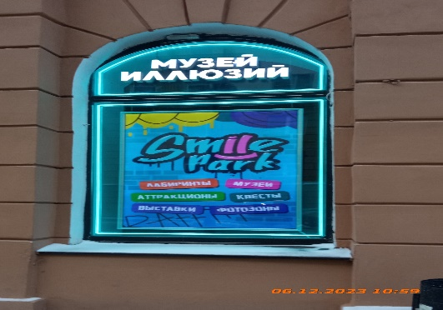
2 | 2023-12-06 | ООО "Музеи Невы" | Нижегородский | ул.Б.Покровская, д.35А | Конструкция в витрине | Музей иллюзий | 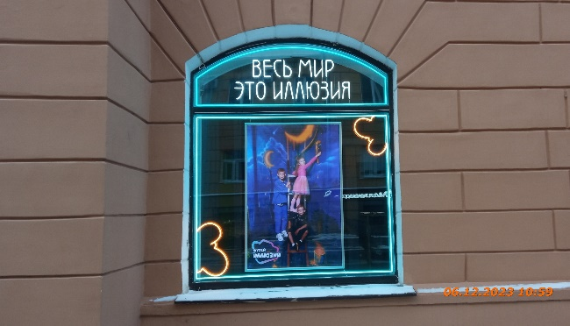
3 | 2023-12-06 | ООО "Музеи Невы" | Нижегородский | ул.Б.Покровская, д.35А | Конструкция в витрине | Весь мир это иллюзия
4 | 2023-12-06 | ООО "Музеи Невы" | Нижегородский | ул.Б.Покровская, д.35А | Конструкция в витрине | Изображение
5 | 2023-12-06 | ООО "Музеи Невы" | Нижегородский | ул.Б.Покровская, д.35А | Конструкция в витрине | Великан живет тут
6 | 2023-12-06 | ООО "Музеи Невы" | Нижегородский | ул.Б.Покровская, д.35А | Конструкция в витрине | Smile Park
7 | 2023-12-06 | ИП Бабаян А.А. | Нижегородский | ул.Б.Покровская, д.27 | Настенная конструкция | Звонок Pizza | 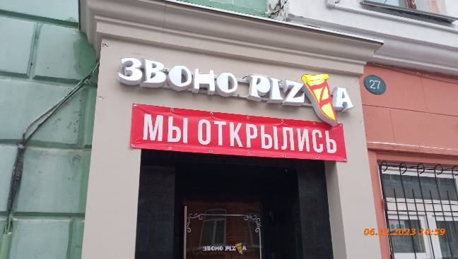
8 | 2023-12-06 | ИП Бабаян А.А. | Нижегородский | ул.Б.Покровская, д.27 | Не установленный Правилами тип | Мы открылись | 
9
10
11
12
13
14
15
16
17
18
19
20
21
22
23
24
25
26
27
28
29
30
31
32
33
34
35
36
37
38
39
40
41
42
43
44
45
46
47
48
49
50
51
52
53
54
55
56
57
58
59
60
61
62
63
64
65
66
67
68
69
70
71

